상품제안서
16절노트[FN2고급형] | 상품코드: S04119

 |  |  |  |  |  |  | 02-713-8555 | www.synergygift.co.kr
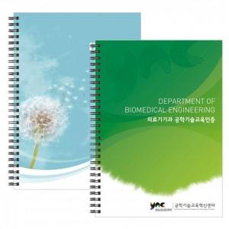

【상세/제작정보】 | <p><span style="font-size: 14pt;">(1) 사이즈 : 187*260mm(좌철)</span></p><p><span style="font-size: 14pt;">(2) 인쇄 기본 : 표지 1(앞면)+4(뒷면) 칼라인쇄, 내지 양면 먹1도 인쇄(반복)</span>​&nbsp;</p>

【인쇄/포장옵션】 | 풀칼라 / OPP(비닐)

【공급단가】 | 수량 | 200~ | 500~ | 1,000~ | 3,000~ | 5,000~
*VAT별도 | 단가 | 3,100원 | 1,940원 | 1,600원 | 1,400원 | 1,380원

【상품 URL】 | https://www.synergygift.co.kr:443/src/goods_detail.php?gdno=5356

